Metryczka
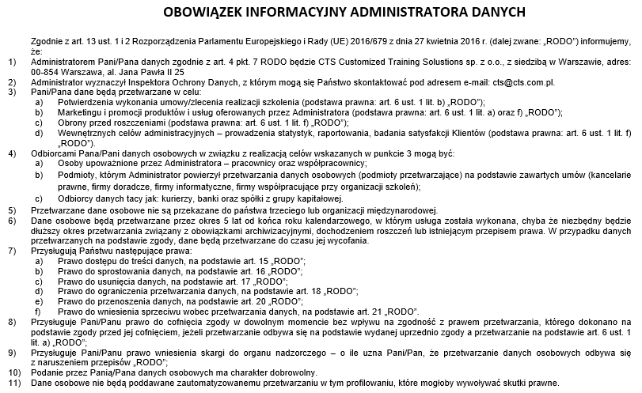
Nazwa szkolenia
Termin
Trener

Imię i nazwisko uczestnika
Data

Wyrażam zgodę na przetwarzanie moich danych osobowych zawartych w ankiecie przez CTS Customized Training Solustions sp. z o.o., z siedzibą w Warszawie, adres: 00-854 Warszawa, al. Jana Pawła II 25
Wyrażam zgodę na wykorzystanie przez CTS Customized Training Solustions sp. z o.o. zamieszczonych przeze mnie opinii w materiałach promocyjnych w tym na stronie internetowej bez podawania moich danych osobowych
Wyrażam zgodę na wykorzystanie przez CTS Customized Training Solustions sp. z o.o. zamieszczonych przeze mnie opinii w materiałach promocyjnych wraz z podaniem mojego imienia i nazwy firmy
Wyrażam zgodę na otrzymywanie od CTS Customized Training Solustions sp. z o.o. treści marketingowych dotyczących, w szczególności informacji o szkoleniach, za pośrednictwem poczty elektronicznej oraz innych elektronicznych środków porozumiewania się na odległość
Wyrażam zgodę na udostępnienie moich danych osobowych zawartych w ankiecie przez CTS Customized Training Solustions sp. z o.o. jej partnerom biznesowym i spółkom powiązanym w celu marketingu produktów i usług tych podmiotów, za pośrednictwem poczty elektronicznej oraz innych elektronicznych środków porozumiewania się na odległość
Każdą ze zgód można wycofać w każdym czasie. Wycofanie zgody nie wpływa na zgodność z prawem przetwarzania dokonanego przed jej wycofaniem. Zgodę można odwołać poprzez przesłanie maila na adres: cts@cts.com.pl

